📈 Projections
🎯 Dashboard | 🏢 ImmoRose | 🏬 MiroirMall | 📊 Marché | 💰 Prix | 🎯 Prospects | ⚔️ Concurrence | 📚 Shoprite | 📈 Projections | 🔗 Sources

📈 PROJECTIONS FINANCIÈRES
Prévisions revenus MiroirMall 2025-2028 (3 scénarios)

📄 HYPOTHÈSES DE BASE
Surface louable (GLA) | 18,000 m² | Loyer moyen bas | 20 USD/m²/mois | Loyer moyen haut | 30 USD/m²/mois | Ouverture | Fin 2026 | Fréquentation cible | 10,000 - 15,000 /jour
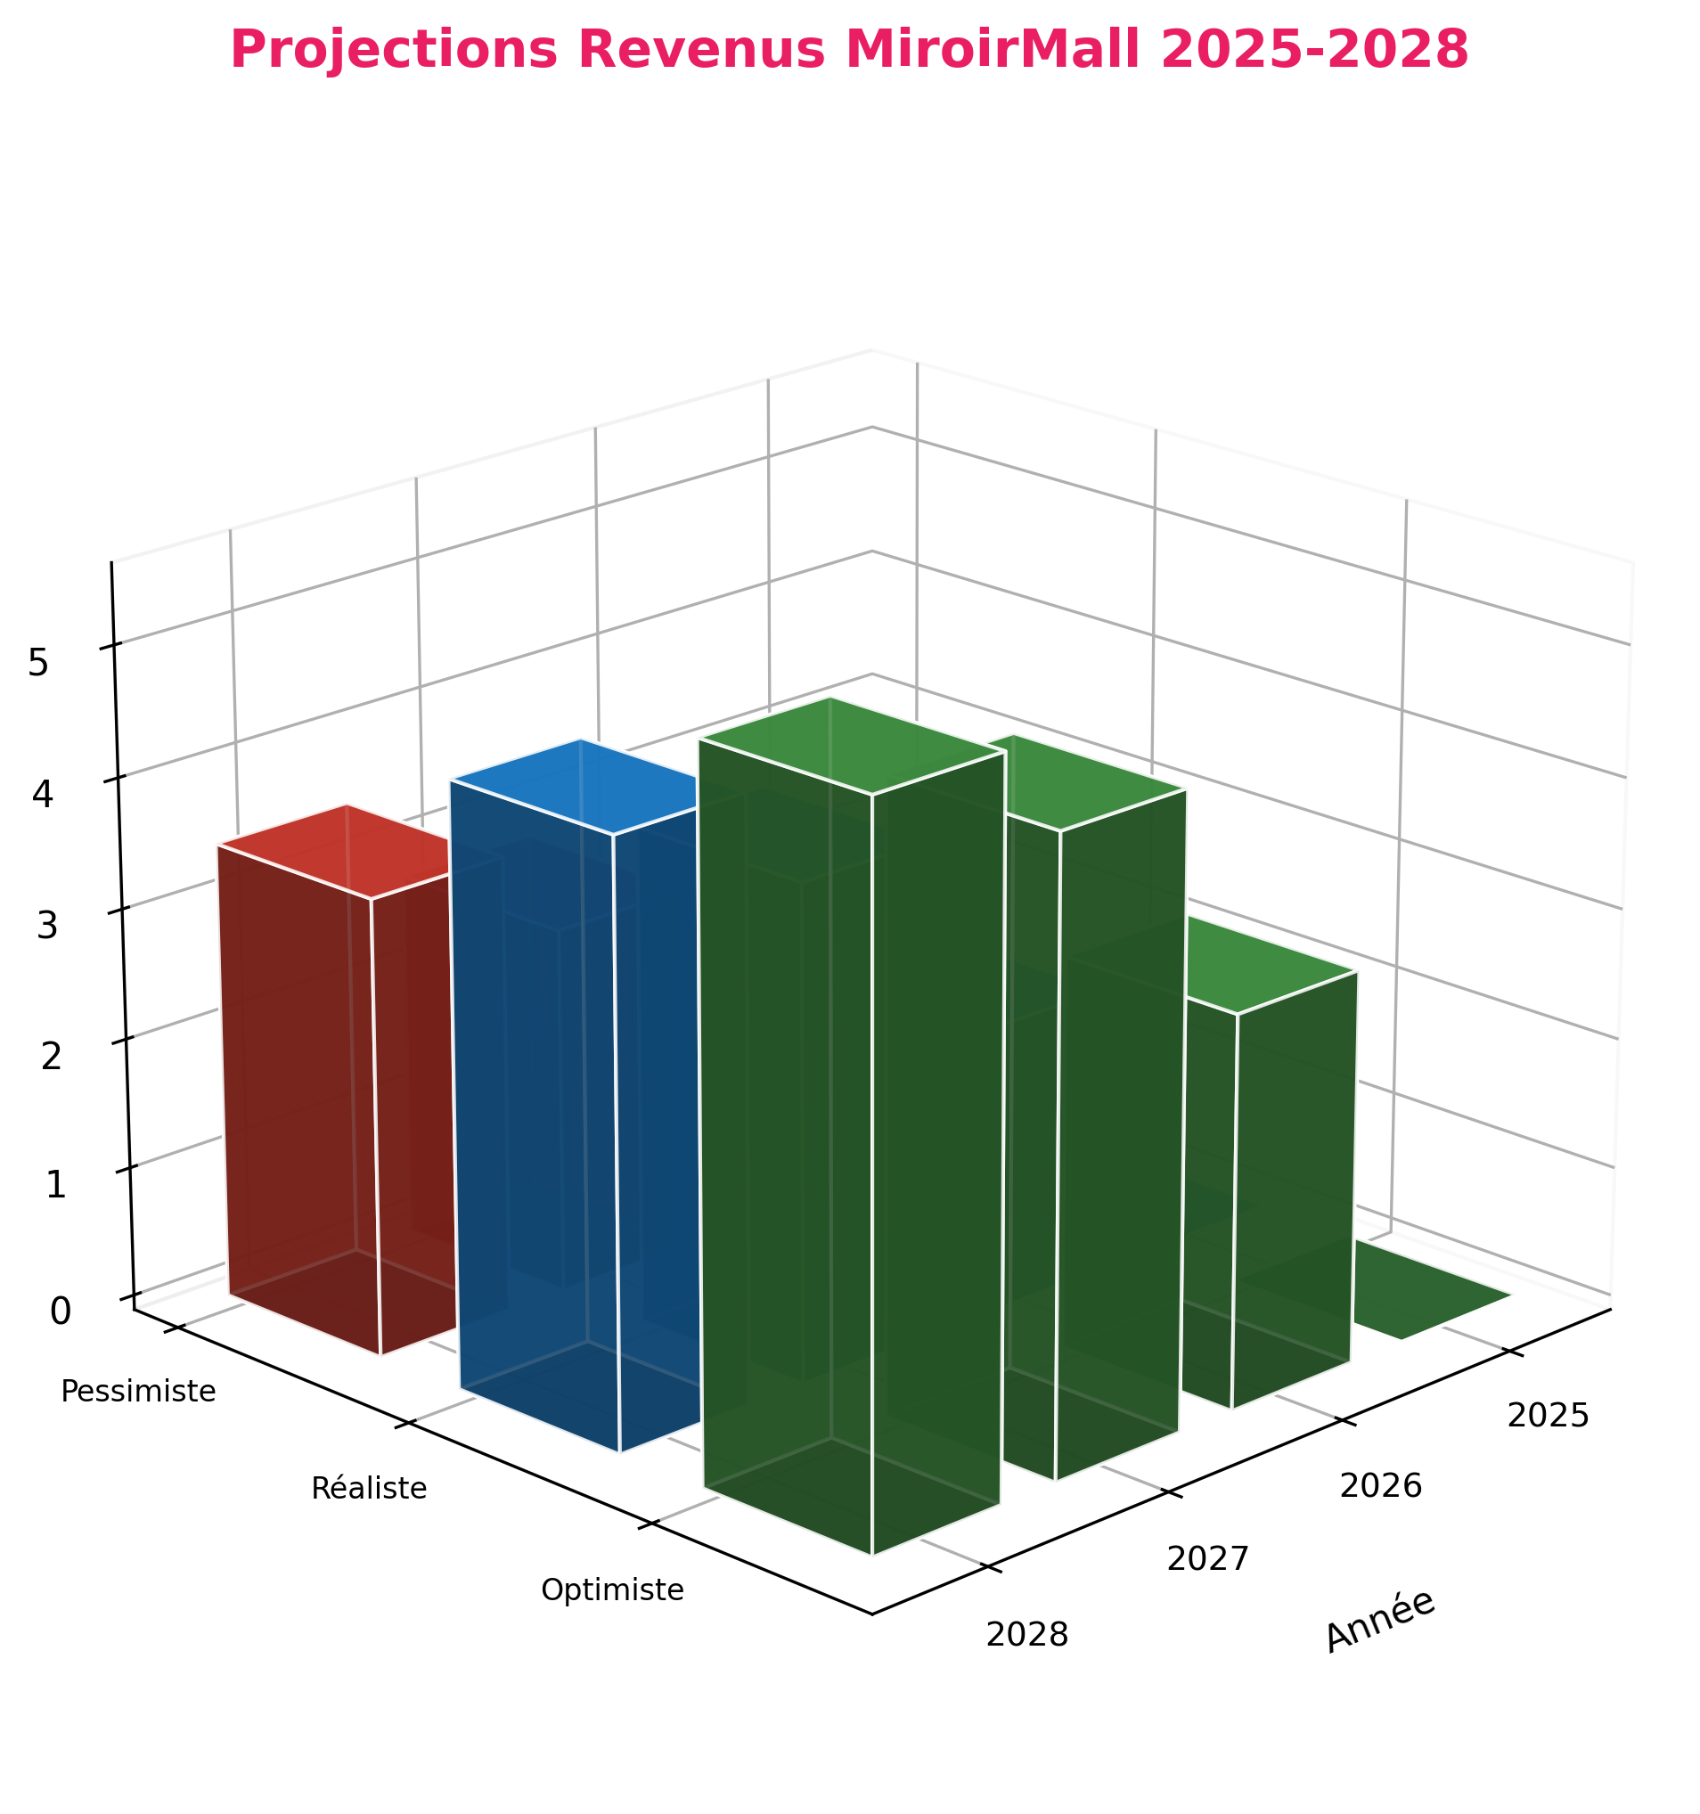
💰 REVENUS LOCATIFS PROJETÉS (USD)
Année | ⚠️ Pessimiste |  | ⭐ Réaliste |  | ✅ Optimiste |  | Tx Occup. (Réal.) |  | Phase
2025 | $0 |  | $0 |  | $0 |  | 0% |  | Construction
2026 | $0 |  | $0 |  | $0 |  | 0% |  | Ouverture
2027 | $1.8M |  | $2.7M |  | $3.6M |  | 60% |  | Croissance
2028 | $2.8M |  | $4.0M |  | $4.8M |  | 75% |  | Maturité

📊 DÉTAIL DES SCÉNARIOS
Scénario | Taux Occupation 2027 |  | Revenu Annuel 2027 |  | Hypothèses
Pessimiste | 60% |  | $1.8M |  | Loyers bas (20$/m²), remplissage lent, concurrence Luano
Réaliste | 75% |  | $2.7M |  | Loyers moyens (25$/m²), remplissage progressif, succès modéré
Optimiste | 85% |  | $3.6M |  | Loyers premium (30$/m²), enseignes internationales, buzz

🎯 ANALYSE POINT MORT
Coûts fixes estimés/an | $1.5M - $2M |  |  | Gestion, maintenance, marketing, personnel
Point mort (Pessimiste) | ~50% occupation |  |  | Atteint fin 2027
Point mort (Réaliste) | ~40% occupation |  |  | Atteint mi-2027
Marge nette visée 2028 | 35-45% |  |  | Après stabilisation

